ユーザ設定画面
システム名 |  |  | キッズコントロール | 編 |  |  | ドキュメント名 |  |  |  | 工程 |  | 外部設計 |  | 様式 | 基本設計
サブシステム名 |  |  | ユーザ設定画面 |  |  |  | 機能名 |  |  |  | 作成者 |  |  |  | 作成日付 | 2017-12-18
処理名 |  |  |  |  |  |  |  |  |  |  | 更新者 |  |  |  | 更新日付 | 2017-12-21

１．画面レイアウト
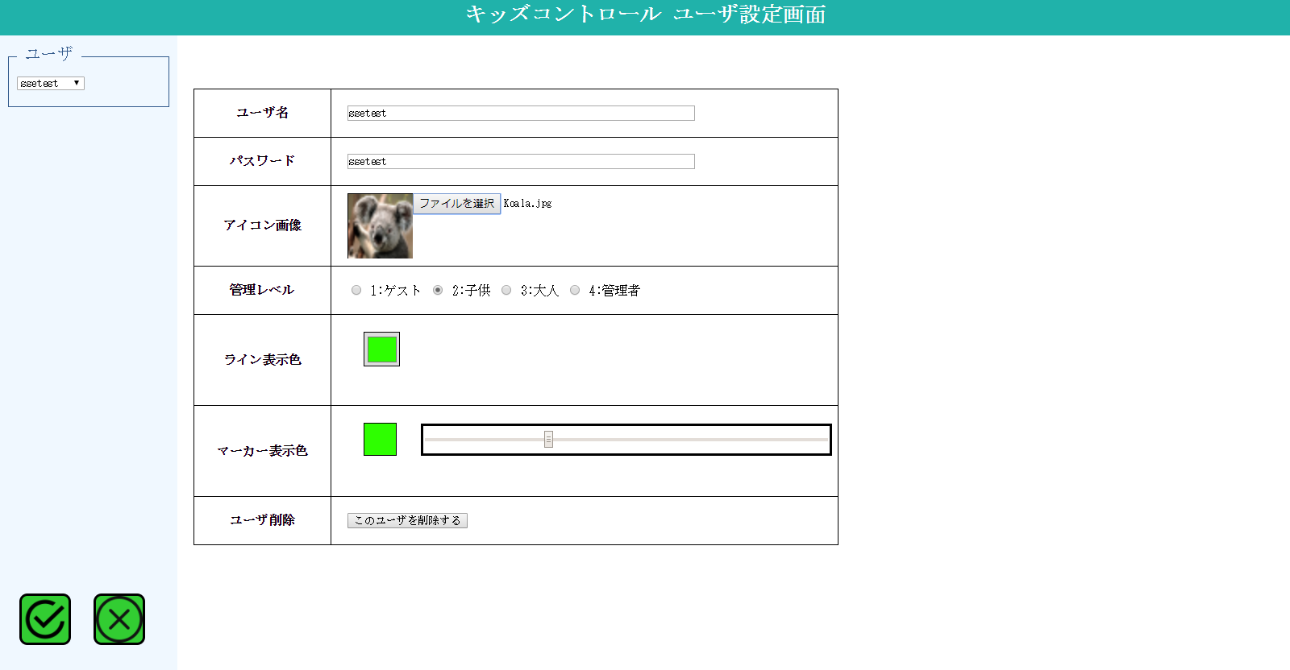
1

2
5

6

7

8

9

10
11

12

3
4

２．画面項目

 | 項番 | 項目名 |  |  |  | 概要 |  |  |  | 遷移先 |  |  | 処理

 | 1 | タイトル部 |  |  |  | 「キッズコントロール ユーザ設定画面」を表示します。

 | 2 | ユーザ名選択 |  |  |  | ユーザ名をコンボボックスに表示します。 ・ユーザ名は最大半角10文字分まで表示。表示しきれない末尾部分は「...」に置き換えて表示します。

 | 3 | 登録ボタン |  |  |  | ユーザ情報を更新します。 |  |  |  |  |  |  | 編集した内容をDBに登録します。

 | 4 | 閉じるボタン |  |  |  | ユーザ設定画面を閉じます。 |  |  |  |  |  |  | ユーザ設定画面をウィンドウ（タブ）ごと閉じます。

 | 5 | ユーザ名 |  |  |  | ユーザ名を入力します。

 | 6 | パスワード |  |  |  | パスワードを入力します。

 | 7 | アイコン画像選択 |  |  |  | 登録されているアイコン画像を表示します。 「ファイルを選択」でファイル選択ダイアログを開き画像ファイルを選択します。 選択して閉じると選択した画像と画像ファイル名を表示します。

 | 8 | 管理レベル |  |  |  | 管理レベルを選択します。

 | 9 | ライン表示色 |  |  |  | 登録されているライン表示色を正方形エリアに表示します。 正方形エリアをクリックして色の設定ダイアログを開きライン表示色を選択します。 選択して閉じると正方形エリアが選択後の色になります。

 | 10 | マーカー表示色 |  |  |  | 登録されているマーカー表示色を正方形エリアに表示します。

 | 11 | マーカー表示色バー |  |  |  | バーのつまみを動かして色を変更し、マーカー表示色を設定します。

 | 12 | ユーザ削除ボタン |  |  |  | 表示中のユーザを削除します。（論理削除） |  |  |  |  |  |  | 削除後はユーザ名選択コンボボックスのユーザ一覧を再取得します。

３．遷移元一覧

 | 項番 | 遷移元機能 |  |  | 遷移元 |  |  |  | 備考

 | 1 | ユーザ設定 |  |  |  | メイン画面 |  |  | ユーザ位置アイコン右クリック時に表示するメニュー

４．インターフェース一覧

 | 項番 | 項目名 |  |  | I/O | テーブル名称 |  | 物理名 |  |  |  | データ型 |  | サイズ （byte） | 備考

 | 1 | ユーザ名選択 |  |  | O | ユーザマスタ |  | ユーザ名 |  |  |  | 可変長文字列 |  | 30

 | 2 | ユーザ名 |  |  | I/O | ユーザマスタ |  | ユーザ名 |  |  |  | 可変長文字列 |  | 30

 | 3 | パスワード |  |  | I/O | ユーザマスタ |  | パスワード |  |  |  | 可変長文字列 |  | 30

 | 4 | アイコン画像 |  |  | I/O | ユーザマスタ |  | アイコン画像ＩＤ |  |  |  | 可変長文字列 |  | 200 | ユーザID

 | 5 | アイコン画像 |  |  | I/O | ユーザマスタ |  | アイコン画像ファイル |  |  |  | バイナリ

 | 6 | 管理レベル |  |  | I/O | ユーザマスタ |  | 管理レベル |  |  |  | 数値 |  |  | 1：ゲスト 2：子供 3：大人 4：管理者

 | 7 | ライン表示色 |  |  | I/O | ユーザマスタ |  | ラインカラー |  |  |  | 固定長文字列 |  | 8 | RGBAカラーコード

 | 8 | マーカー表示色 |  |  | I/O | ユーザマスタ |  | マーカーカラー |  |  |  | 数値

